Sheet1
ドキュメント名 | 作成日 | 作者
GoとJavaのパフォーマンス比較 | 2025-06-20 | 況
１.はじめに
Webアプリケーション開発において、Go（Golang）とJavaはともに人気のあるプログラミング言語である。GoはGoogleによって開発された
軽量で高速な言語であり、Javaは長年エンタープライズ開発で利用されてきた堅牢な言語である。中国の主要IT企業（Tencent、Baidu、Byte
Dance、Alibaba、Xiaomiなど）は、Go言語を高パフォーマンスが必要なバックエンドシステム（WeChat、TikTok、クラウドサービスなど）
に採用しており、その理由はGoの並行処理能力の高さ（goroutine）、コンパイル速度の速さ、シンプルな文法による開発効率の向上、クラウド
ネイティブ環境（Docker/Kubernetes）との親和性の高さ、そしてJavaに比べてリソース消費が少ない点にある。特にマイクロサービスアーキ
テクチャや分散システム構築においてGoは優位性を持ち、AI時代においては機械学習モデルのAPIサービスやリアルタイムデータ処理システムの
構築に適しており、今後もクラウドコンピューティング、エッジコンピューティング、ブロックチェーンなどの分野での採用がさらに拡大すると
予想される。本論文では、JMeterを用いたベンチマークテストの結果を基に、GoのGinフレームワークとJavaのSpring Bootフレームワークの
性能を比較し、それぞれの特性を考察する。

2.JavaとGoでそれぞれ、APIを実装
本実装では、JavaのSpring BootフレームワークとGoのGinフレームワークを使用して、データベースから小説情報を取得しJSON形式で返す
同一機能のRESTful APIを実装する。両フレームワークのコードスタイル、生産性、およびパフォーマンス特性の違いを明確にすることを目的と
している。もちろん、プログラミング言語のフレームワーク自体は言語性能と完全に同一ではないが、そのアーキテクチャ設計は言語の本質的特
性を反映しており、実際のシステム性能に顕著な影響を及ぼす。
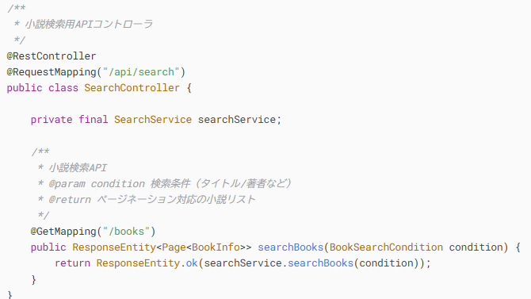

Java実装例

このAPIはフロントエンドから送信された小説検索リクエストを受信すると、まずController層でパラメータをバリデーションし、その後Searc
hServiceに処理を委譲します。Service層ではビジネスロジックを適用した上でMapperインターフェースを呼び出し、MyBatisによって生成され
たSQLクエリがデータベースに対して実行され、条件にマッチする小説データが取得されます。取得したデータはService層でページネーション
処理され、DTOに変換された後、Controller層を通じてJSON形式でクライアントに返却されるという一連の処理フローを実装しています。
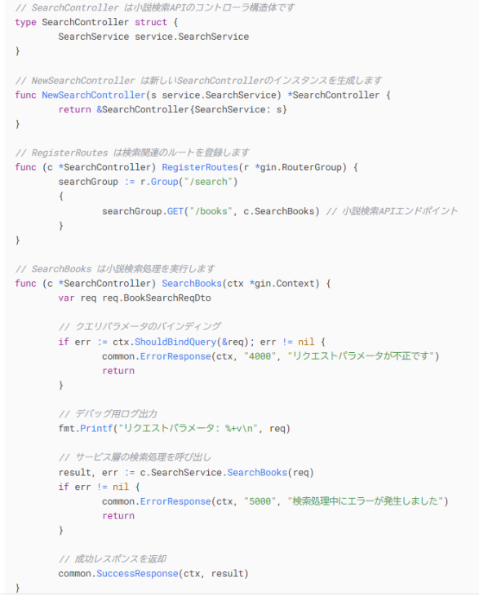

GO実装例

GoとJavaの実装では、Controller→Service→Mapperという基本的な処理フローは共通していますが、依存性管理のアプローチに明確な違い
があります。Spring BootはIoCコンテナによる自動依存性注入を提供するのに対し、Goではコンストラクタを介した明示的な依存性注入が必
要で、コンテナ管理機能はありません。このため、Goの実装では依存関係の管理がより明示的でシンプルになりますが、大規模アプリケーショ
ンでは手動管理の負荷が増える可能性があります。また、Goではライフサイクル管理やAOPのような高度な機能をフレームワークが提供しない
ため、必要に応じて自分で実装する必要があります。

3.JMeterによる性能テスト結果の分析
テスト環境と条件
テストツール: Apache JMeter 5.6.3
高負荷テストシナリオ: 小説検索APIに対し、1000並列スレッドで瞬時に負荷をかけ、各スレッドが200回ずつリクエストを送信する試験を実施
ハードウェア: 4コアCPU/8GBメモリの同一サーバー上で各フレームワークを実行
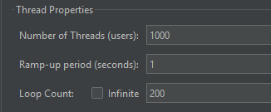

テスト結果：

📊 性能テスト結果 比較表（JMeter）
項目 | Go（Gin） | Java（Spring Boot） | コメント
平均応答時間（Avg） | 612 ms | 1934 ms | Goの方が約3倍速い
最小応答時間（Min） | 0 ms | 4 ms | Goの「0ms」は異常値の可能性
最大応答時間（Max） | 29259 ms | 3413 ms | Goの方が長時間の遅延リクエストあり
標準偏差（Std Dev） | 2765 ms | 477 ms | Goの方が応答のばらつきが大きい
エラー率（Error %） | 15% | 0% | Goは約3万件のリクエストに失敗
スループット（Throughput） | 2181 /秒 | 1010 /秒 | Goは約2.2倍高い処理能力
受信データ量（Received） | 8766 KB/秒 | 398 KB/秒 | Goの方が応答サイズが大きい可能性
送信データ量（Sent） | 251 KB/秒 | 137 KB/秒 | -
平均バイト数（Avg. Bytes） | 4115 bytes | 403 bytes | Goの応答が10倍大きい

まず、平均応答時間に関しては、Goが612msと非常に高速で、Javaの1934msと比較して約3倍近い差が出ました。これはgoroutineによる軽
量な並列処理能力や、非同期I/O処理の強みによるものと考えられます。一方で最大応答時間を見てみると、Goでは29259msと極端に遅いリクエ
ストも観測されており、これはスレッドの競合、DB接続の枯渇、あるいはタイムアウト処理の不足などが原因と推測されます。Java側は最大でも
3413msに収まっており、全体として安定した処理がなされている印象です。
さらに、Go側の標準偏差は2765msと非常に大きく、応答時間に大きなバラつきがあることが分かります。これは、リクエスト処理の一部が非
常に速く、別の一部が極端に遅れているため、平均としては高速であっても実際の体験には大きな差があることを意味します。これに対してJava
側は477msと比較的安定しており、処理の一貫性という観点ではJavaの方が優れていると評価できます。また、非常に重要な指標であるエラー率
に関して、Goは15%という致命的な値を示しており、約3万件のリクエストが失敗したことになります。これは性能的には優れていても、安定稼
働を目指す本番環境にはそのままでは使えないレベルです。原因としては、データベース接続数の不足、panic処理漏れ、外部サービス（例：Redi
sなど）のスローダウンやタイムアウトの影響などが考えられます。逆にJavaはエラー率0%を維持しており、信頼性の高さが際立ちます。
一方、スループット（1秒あたりのリクエスト処理数）においては、Goが2181 req/secと非常に高く、Javaの1010 req/secの2倍以上となり
ました。この点ではGoの軽量なHTTPサーバや高速なネットワーク処理がよく機能しているといえます。ただし、ここでも注意すべきは、そのス
ループットにエラーリクエストも含まれている可能性が高いことです。単純に「処理数が多い」＝「優れている」とは限らず、成功率とセットで
評価する必要があります。レスポンスサイズの比較では、Goは1リクエストあたり約4KB、Javaは約400Bと、Goの方が10倍近く大きなデータを
返していることがわかります。これは、Go側が必要以上のデータを返している（例：ページングなし、詳細情報付き）可能性があり、そのままで
は通信量が膨大になり、クライアント側の処理負荷も増えるため、最適化が必要です。このサイズ差の影響で、Go側の「受信データ量」もJavaの
20倍近くとなっています。総合的に見ると、Goは処理速度とスループットの面ではJavaを大きく上回っていますが、その代償として安定性・エラ
ー耐性に問題を抱えています。逆にJavaは性能面では劣るものの、極めて安定しており、実運用に耐える堅牢性を示しています。Goを本番環境で
採用するには、タイムアウト制御、DB接続プールの最適化、エラーハンドリング、レスポンス構造の見直しといった技術的対策が必要不可欠です
。一方でJavaはさらなるパフォーマンス向上を狙うなら、キャッシュ導入や非同期処理の検討が望ましいです。以上から、Goは「速いが不安定」
、Javaは「遅いが信頼できる」という結果となり、導入時のシステム要件（リアルタイム性か、安定稼働か）に応じて使い分けるのが望ましいで
しょう。

4.最後に
さらに今回の検証を通じて、Go言語の持つ大きな可能性と将来性を改めて実感しました。Goはまだ発展途中の比較的新しい言語ではありますが、
シンプルで効率的な構文、高速な並列処理能力、学習コストの低さといった特徴から、モダンなバックエンド開発に非常に適しています。今回の高
負荷テストでも証明されたように、スループットや平均応答速度において非常に優れた性能を発揮し、今後のWebサービス開発やマイクロサービス
基盤において、Goは避けて通れない選択肢になると確信しました。特にこれからのAI時代において、単純作業的なプログラミングは徐々にAIに置
き換えられていくのは避けられない流れです。その中で求められるのは、設計力・抽象化・最適化・高パフォーマンスといった「人間にしかできな
い領域」であり、Go言語はまさにそのような高度なエンジニアリングに向いた言語だと感じています。私はこれからもGoの技術を深く掘り下げて
いき、AI時代でも生き残れる、真に価値あるエンジニアを目指していきたいと思います。ただしもちろん、あらゆる開発においてGoが万能という
わけではありません。特に、巨大なエンタープライズシステムや複雑なドメインロジックを持つシステムにおいては、Javaの持つ堅牢なクラス設
計や継承構造、インターフェースを用いたアーキテクチャ設計の柔軟性は今なお非常に強力です。こうした場面では、長年培われたJavaのエコシ
ステムと豊富な実績が不可欠であり、Javaが果たす役割は決してGoでは完全に代替できるものではないと感じています。今後も、プロジェクトの
性質や要件に応じて、GoとJavaを適切に使い分ける柔軟な視点を持つことが、現代のエンジニアには求められると強く思います。それぞれの言語
の強みを正しく理解し、最適な技術選定ができるよう、これからも実践と学習を重ねていきたいです。

